DATA
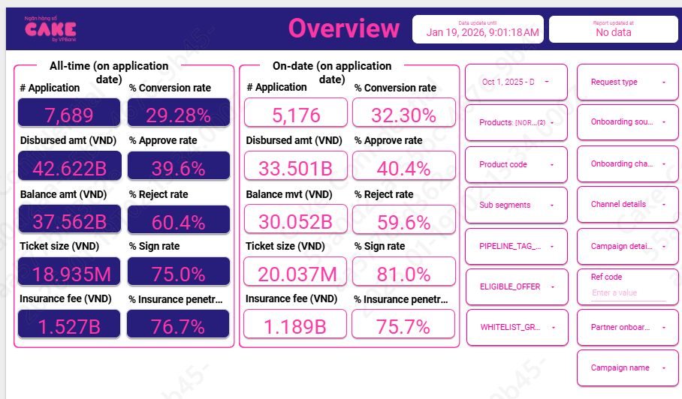
HKN-TTA
20260119

1 | Aproval rate, signed rate

 | aprroval rate |  | 40.40%
 | Signed rate |  | 81.00%

2 | Disburse, Tenor, Insurance, IR, COF

 | Disburse date | # Disburse | Disburse amount (VND) | Current balance (VND) | Ticket size (VND) | Avg tenor (Month) | Avg IR (%) | Insurance fee (VND) | % Insurance penetration by date
 | Dec-25 | 9591 | 135,119,340,000 |  | 14,088,138.88 | 13 | 51.5% | 5,623,340,000 | 66.6% | 129,496,000,000
 | Nov-25 | 8399 | 108,553,650,000 |  | 12,924,592.21 | 11 | 51.5% | 4,749,650,000 | 67.7% | 103,804,000,000
 | Oct-25 | 9862 | 132,386,610,000 |  | 13,423,910.97 | 11 | 51.7% | 5,618,610,000 | 64.8% | 126,768,000,000

 | AVG |  |  |  | 13.50 | 12 | 51.56% | 6.70% | 66.30%

 |  | 10 | 11 | 12
 | ENR | 9,760,122,310 | 18,483,847,677 | 34,131,452,680

 |  | Adjust
 | IR | 47.32%
 |  | 10 | 11 | 12
 | [NORTHSTAR] - Cashloan | 220,711,342,201 | 409,431,058,964 | 782,742,754,610
 | [VNPOST] - Cashloan
 | [NORTHSTAR] - Cashloan Pension |  |  | 576,800,000
 | Balance by day | 220,711,342,201 | 409,431,058,964 | 783,319,554,610
 | lending_cashloan_payroll_VNPOST_ |  |  | 186,669
 | lending_cashloan_cashloan_VNPOST_ | 287,387,404 | 530,878,329 | 1,013,914,486
 | Thu lãi | 287,387,404 | 530,878,329 | 1,014,101,155

 | COF | 7.93%
 | Years (BUSINESS_DATE) | Months (BUSINESS_DATE) | Sum of BALANCE | Sum of Lai DCV
 | 2025 | Oct | 221,439,706,801 | 47,098,674
 |  | Nov | 416,696,987,329 | 90,112,270
 |  | Dec | 709,721,271,824 | 155,765,474

3 | UW, collection, MKT
 |  | 10 | 11 | 12
 | lending_cashloan_cashloan_VNPOST_ | 290 | 495 | 886
 | lending_cashloan_payroll_VNPOST_ |  |  | 2
 | New ACC | 290 | 495 | 888
 | lending_cashloan_cashloan_VNPOST_ | 581 | 1,030 | 1,854
 | lending_cashloan_payroll_VNPOST_ |  |  | 2
 | Active acc | 581 | 1,030 | 1,856

lending_cashloan_cashloan_VNPOST_ | Marketing acquisition cost
 | Underwritting | 14,941,725 | 22,846,707 | 44,700,855
 | Collection | 898,578 | 2,472,712 | 3,726,768
 | SMS | 655,758 | 1,080,511 | 1,915,151
 | Partner acquisition cost | 150,852,120 | 276,534,199 | 109,038,882
 | E Contract | 201,813 | 369,800 | 671,950
 | NFC | 447,562 | 690,518 | 1,513,321

lending_cashloan_payroll_VNPOST_ | Marketing acquisition cost
 | Underwritting |  |  | 394,187
 | Collection
 | SMS |  |  | 7,282
 | Partner acquisition cost
 | E Contract |  |  | 1,385
 | NFC |  |  | 3,416

 | MKT acquisition | - | - | -
 | UW | 14,941,725 | 22,846,707 | 45,095,043
 | Collection | 898,578 | 2,472,712 | 3,726,768
 | SMS | 655,758 | 1,080,511 | 1,922,433
 | Partner acquisition | 150,852,120 | 276,534,199 | 109,038,882
 | Econtract | 201,813 | 369,800 | 673,335
 | NFC | 447,562 | 690,518 | 1,516,737

 | MKT acquisition
 | UW | 0.0495
 | Collection | 0.0080 | Sử dụng mức tương đương Q2 do quý 3 thay đổi collection, chi phí ko đầy đủ
 | SMS | 0.0010552933913
 | Partner acquisition | 0.0014264366632
 | Disbursement cost | 0.0023310014284

4 | Allocation

 | Direct HR | 0.009
 | Indirect HR | 0.024
 | System | 0.012
 | Other | 0.012

5 | RR
 |  | Adjust | SUM | 202510 | 202511 | 202512
 | B00 | 6.9% | 6.92% | 5.07% | 7.33% | 8.34%
 | B01 | 44.3% | 44.33% | 0.00% | 59.55% | 73.44%
 | B02 | 100.0% | #DIV/0! | 100.00% | #DIV/0! | 100.00%
 | B03 | 100.0% | #DIV/0! |  | 100.00% | #DIV/0!
 | B04 | 100.0% | #DIV/0! |  |  | 100.00%
 | B05 | 100.0% | #DIV/0!
 | B6 | 100.0% | #DIV/0!
 | B7 | 100.0%

 | Row Labels | 202412 | 202501 | 202502 | 202503 | 202504 | 202505 | 202506 | 202507 | 202508 | 202509 | 202510 | 202511 | 202512
 | B00 | 10,000,000 | 8,490,070 | 6,922,431 | 15,269,275 | 31,810,609 | 107,196,374 | 692,239,123 | 1,249,560,912 | 1,753,533,549 | 4,093,343,642 | 9,542,508,634 | 17,650,351,672 | 32,010,978,101
 | B01 |  |  |  |  |  |  |  |  | 27,484,049 | 47,762,451 | 207,630,003 | 699,868,979 | 1,472,889,481
 | B02 |  |  |  |  |  |  |  |  |  | 9,983,673 |  | 123,643,353 | 513,958,072
 | B03 |  |  |  |  |  |  |  |  |  |  | 9,983,673 |  | 123,643,353
 | B04 |  |  |  |  |  |  |  |  |  |  |  | 9,983,673
 | B05 |  |  |  |  |  |  |  |  |  |  |  |  | 9,983,673

6 | Attrition rate

 |  | 1 | 2 | 3 | 4 | 5 | 6 | 7 | 8 | 9 | 10 | 11 | 12
 | MOB13 | 3% | 3% | 3% | 3% | 3% | 3% | 3% | 3% | 3% | 3% | 3% | 3%
 | MOB4-0ther | 3% | 3% | 3% | 3% | 3% | 3% | 3% | 3% | 3% | 3% | 3% | 3%

